CM_HAT_PINOUT
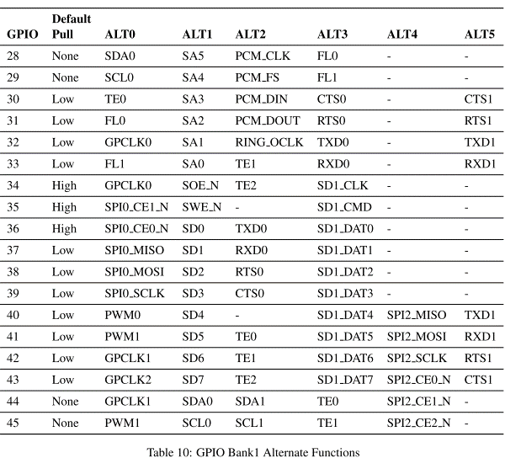
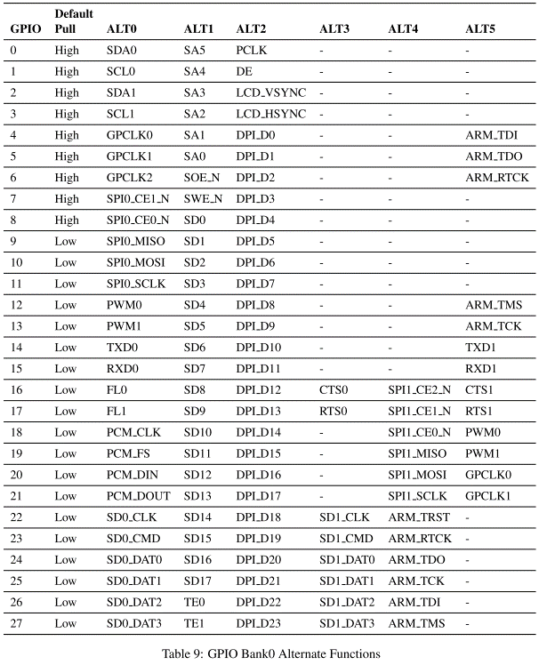
CM_HAT_P1 | PIN | PIN | CM_HAT_P1 | CM_HAT_P2 | PIN | PIN | CM_HAT_P2
3V3 | 1 | 2 | 5V | 5V | 1 | 2 | GND
SDA1 | 3 | 4 | 5V | GPIO28 | 3 | 4 | GPIO29
SCL1 | 5 | 6 | GND | GPIO30 | 5 | 6 | GPIO31
GPIO4 | 7 | 8 | TXD | GPIO32 | 7 | 8 | GPIO33
GND | 9 | 10 | RXD | GPIO34 | 9 | 10 | GPIO35
GPIO17 | 11 | 12 | GPIO18 | GPIO36 | 11 | 12 | GPIO37
GPIO27 | 13 | 14 | GND | GPIO38 | 13 | 14 | GPIO39
GPIO22 | 15 | 16 | GPIO23
3V3 | 17 | 18 | GPIO24
MOSI | 19 | 20 | GND
MISO | 21 | 22 | GPIO25
SCLK | 23 | 24 | CE0
GND | 25 | 26 | CE1
ID_SD | 27 | 28 | ID_SC
GPIO5 | 29 | 30 | GND
GPIO6 | 31 | 32 | GPIO12
GPIO13 | 33 | 34 | GND
GPIO19 | 35 | 36 | GPIO16
GPIO26 | 37 | 38 | GPIO20
GND | 39 | 40 | GPIO21

